CR-0321-20240207082444
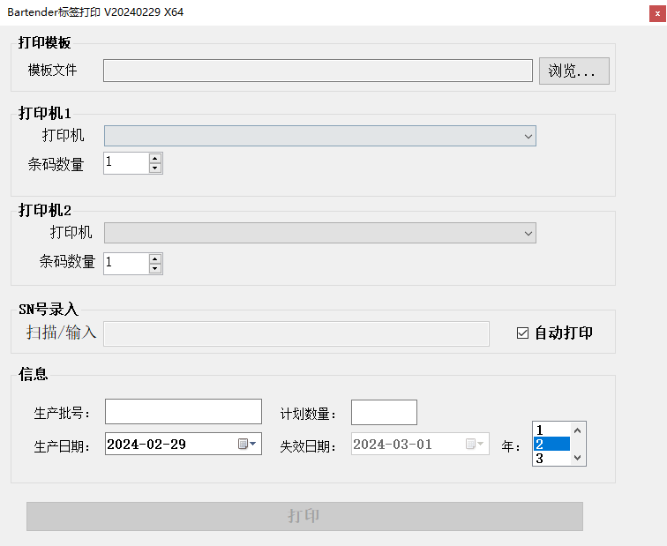
需求日期：2024-02 戚胜宇
1、序列号推算出批次号
 |  |  | 序列号： | 10位
 |  |  | 批号： | 9位数
 | 序号文本 |  | 批号文本 |  | 序号 | 5076620723
1 | 序号首字符 |  | 对应批号前三位 |  | 批号： | 212230766 | 212230766
 | 2 |  | 211
 | 5 |  | 212
 | 3 |  | 711
 | 9
 | 其他 |  | 其他未知
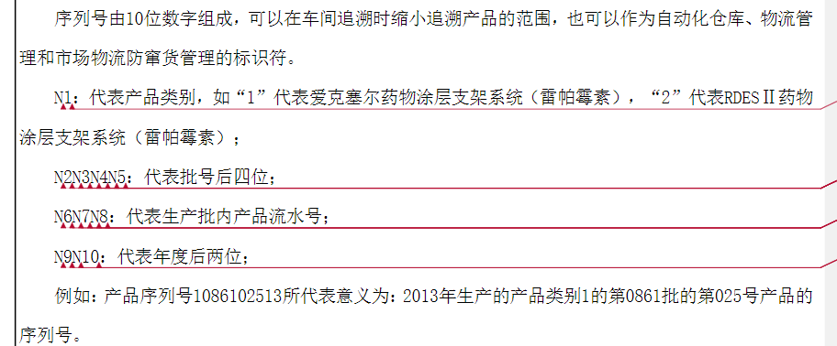
2 | 最后两位 | 年份 | 批号的第4,5位数
3 | 2~5位数 | 批次最后四位 | 批号的最后四位

 | 序列号的6~8位数，与录入的计划数量对比
2、增加日期
 | 生产日期 |  | 失效日期
 | 录入 |  | 计算，录入年份

模板中字段
 | 批号： | pihao
 | 生产日期 | shengchanriqi
 | 有效期 | youxiaoqi

只保留了X64位。
增加扫码日志

 | 实现效果

